folio (2)
견 적 서

바디텍메드 |  | 귀하
전화 :
이메일 :
담당 :

아래와 같이 견적합니다.

견 적 합 계 : | ₩1,100,000
견 적 일 자 : | 2016-10-14 18:26:46
결 재 조 건 :

품 명 | 규 격 | 수 량 | 단 가 | 금 액 | 세 액 | 합 계 액
 |  |  |  | - | - | -
mini pc | HP 400 G3 | 1 | 660,000 | 660,000 | 66,000 | 726,000
 |  |  |  | - | - | -
 | intel 펜티엄 G4400 |  |  | - | - | -
 | 4GB DDR4 Memory |  |  | - | - | -
 | 500GB HDD |  |  | - | - | -
 | intel HD515
 | Windows 7 Pro 64bit |  |  |  | - | -
 | 모니터 vesa 마운트 |  |  |  | - | -
 | 무선 키보드 마우스 |  |  |  | - | -
 |  |  |  |  | - | -
스캐너 | 모토로라 심볼 4208 | 1 | 150,000 | 150,000 | 15,000 | 165,000
 | 1D / 2D 스캐너 |  |  |  | - | -
 | USB 케이블 포함
 |  |  |  | - | - | -
모니터 | hp P232 | 1 | 190,000 | 190,000 | 19,000 | 209,000
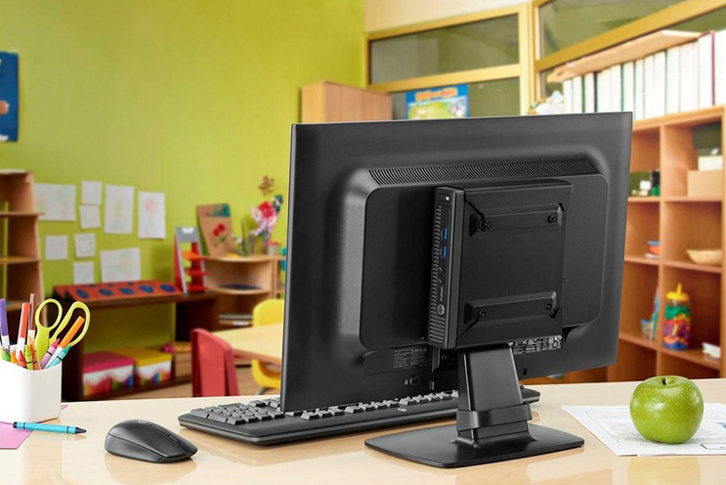
 | 1920 x 1080 해상도 |  |  | - | - | -
 | vesa 마운트 |  |  |  | - | -
 |  |  |  |  | - | -
 |  |  |  |  | - | -
 |  |  |  |  | - | -
 |  |  |  |  | - | -
 |  |  |  |  | - | -
 |  |  |  |  | - | -
 |  |  |  |  | - | -
 |  |  |  |  | - | -
 |  |  |  |  | - | -
 |  |  |  |  | - | -
 |  |  |  |  | - | -
* 결제계좌 : 신한 110-138-600484 씨-넷 |  |  | 합 계 | 합 계 | 100,000 | 1,100,000
* 견적담당 : | 조규장(010-2910-7760)
* REMARK

